상품제안서
모딜머그컵 420ml | 상품코드: S28070

 |  |  |  |  |  |  | 02-713-8555 | www.synergygift.co.kr
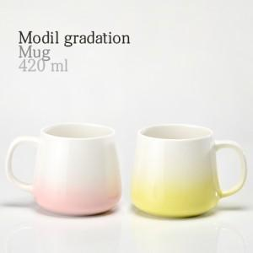

【상세/제작정보】 | 모딜머그 그라그린,핑크420ml 재 질 : 도자기 사이즈 : 윗지름8.2*높이8.5*밑지름9.7cm 용 량 : 420ml(15온스) 원산지 : 중국oem

【인쇄/포장옵션】 | 실크 / 1p무지케이스(대)

【공급단가】 | 수량 | 100~ | 300~ | 500~ | 1,000~ | 3,000~
*VAT별도 | 그라그린 | 4,210원 | 4,050원 | 3,900원 | 3,740원 | 3,650원
 | 핑크 | 4,210원 | 4,050원 | 3,900원 | 3,740원 | 3,650원

【상품 URL】 | https://www.synergygift.co.kr:443/src/goods_detail.php?gdno=28070

